Sheet1
particle |  | particle dirt
 |  | particle sand

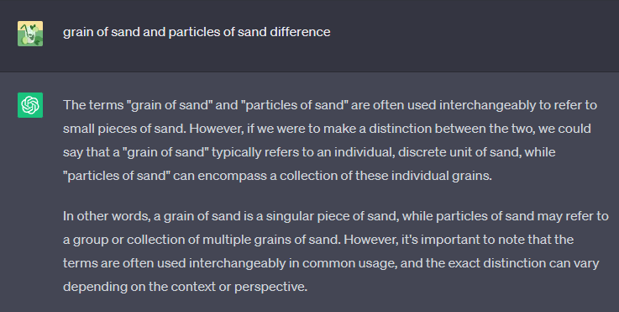

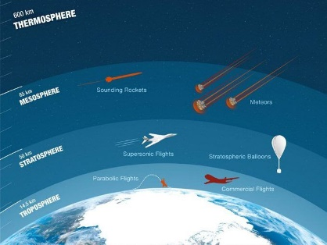
stratosphere |  | tầng bình lưu

deplete |  | cạn kiệt |  | deplete the water resources
depletion |  |  |  | resource depletion
 |  |  |  | laeding to depletion
 |  |  |  | the depletion of the ozone layer = ozone depletion

severe |  |  |  | severe consequences
 |  |  |  | severe weather (extreme weather)
 |  |  |  | severe ozone depletion

altitude |  | độ cao |  | altitude sickness
 |  |  |  | ascent to high altitude

movie rights |  |  | bản quyền phim
human right |  |  | quyền con người

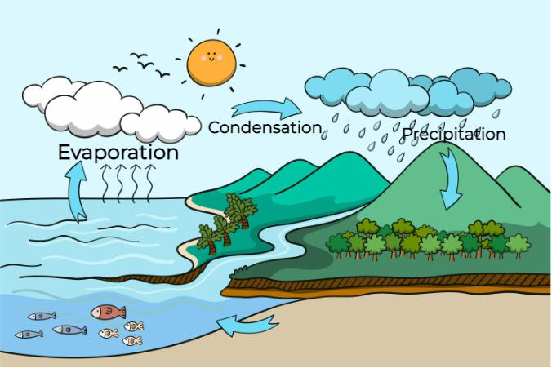
evaporate |  | bay hơi
Evaporation

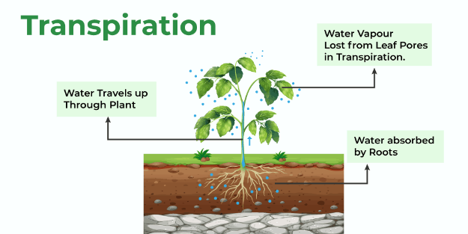
transpiration |  | transpiration from the plants

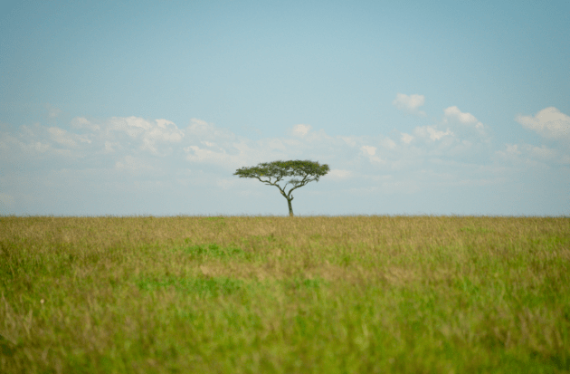
grassland

at twice |  | gấp đôi

praise |  | khen ngợi
 |  | ca ngợi

aquifer |  | tầng chứa nước |  | they are still pumping water from the aquifer
 |  |  |  | underground aquifers

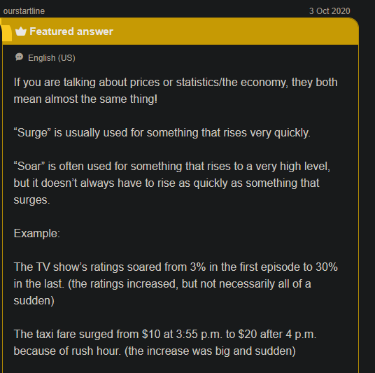
soar | surge


puddle

float |  | trôi nổi

hazy | vague

water scarcity |  | khan hiếm nước

Câu 1: Chiếc máy bay đạt độ cao lớn khi nó bay vút qua bầu trời.
 | The plane reached a high altitude as it soared through the sky.
Câu 2: Dưới trời nắng gắt, nước trong vũng bắt đầu bốc hơi.
 | Under the hot sun, water in the puddle began to evaporate.
Câu 3: Vùng này bị hạn hán nghiêm trọng, gây thiếu nước, mất mùa.
 | This region experienced severe drought causing depletion of water resources and crop failures.
Câu 4: Những hạt bụi li ti bay lơ lửng trong không khí tạo nên một bầu không khí mờ ảo.
 | Tiny particles of dust floated in the air, creating a hazy atmosphere.
Câu 5: Cô ấy đã nhận được lời khen ngợi vì diễn xuất xuất sắc của cô ấy trong vở kịch.
 | She received praise for her outstanding performance in the play.
Câu 6: Tầng chứa nước ngầm cung cấp nguồn nước ngọt đáng tin cậy cho cộng đồng.
 | The underground aquifer provided fresh water for the community.
Câu 7: Tác giả đã bán bản quyền làm phim cho cuốn tiểu thuyết bán chạy nhất của họ.
 | The author sold the movie rights.
Câu 8: Đồng cỏ mênh mông trải dài ngút tầm mắt.
 | The vast grassland stretched out as far as the eye could see.
Câu 9: Thoát hơi nước là quá trình thực vật thải hơi nước qua lá.
 | Transpiration is the process by which trees release water through their leaves.
Câu 10: Tôn trọng quyền con người là một khía cạnh thiết yếu của một xã hội công bằng và bình đẳng.
 | Respecting human rights is an essential aspect of an equitable society.

Câu 1: Sương mù buổi sáng tạo nên bầu không khí mờ mịt, làm giảm tầm nhìn trên đường.
 | The morning fog created a hazy atmosphere, reducing vision on the road.
Câu 2: Mặt trời làm nước trong vũng bốc hơi, khô cạn.
 | The sun caused the water in the puddle to evaporate.
Câu 3: Thoát hơi nước là quá trình thực vật giải phóng hơi nước vào khí quyển.
 | Transpiration is the process by which plants release vapor into the atmosphere.
Câu 4: Vùng này bị hạn hán nghiêm trọng dẫn đến thiếu nước, mất mùa.
 | This region experienced severe drought, leading to depleted water resources and crop failure.
Câu 5: Quả bóng bay nhẹ nhàng trên bầu trời, được gió cuốn đi.
 | The balloon floated in the sky, carried by the wind.
Câu 6: Máy bay đã bay lên độ cao lớn, có tầm nhìn tuyệt đẹp ra cảnh quan bên dưới.
 | It was my first time on the plane, and when my plane ascended to high altitude, I saw the stunning view of the landscape below.
Câu 7: Việc bơm nước ngầm quá mức có thể làm cạn kiệt các tầng ngậm nước và dẫn đến khan hiếm nước.
 | They are still pumping water from the aquifer and overpumping of groundwater can lead to water scarcity.
Câu 8: Tác giả đã bán bản quyền làm phim cho cuốn tiểu thuyết bán chạy nhất của họ cho một công ty sản xuất.
 | The author sold his movie rights to a production company.
Câu 9: Sau cơn mưa, một vũng nước nhỏ hình thành trên vỉa hè.
 | After the rain, a small puddle remained on the pavement.
Câu 10: Tôn trọng quyền con người là nguyên tắc cơ bản bảo đảm quyền bình đẳng và nhân phẩm của mọi cá nhân.

Câu 1: Đồng cỏ bao la trải dài ngút tầm mắt, những ngọn cỏ cao đung đưa trong gió.
 | The grassland stretched out as far as the eye could see with tall glasses swaying in the wind.
Câu 2: Cô ấy đã nhận được nhiều lời khen ngợi vì màn trình diễn đặc biệt của cô ấy trong buổi độc tấu piano.
 | She got a lot of praise for her outstanding piano performance.
Câu 3: Tầng chứa nước ngầm cung cấp nguồn nước ngọt đáng tin cậy cho nhu cầu của cộng đồng.
 | The underground aquifer provides reliable freshwater resources.
Câu 4: Tầng bình lưu là lớp khí quyển của Trái đất nằm phía trên tầng đối lưu.
 | The stratosphere is the layer of the Earth's atmosphere.
Câu 5: Sự suy giảm tầng ozon là một mối quan tâm lớn về môi trường.
 | Severe ozone depletion is a major environmental concern
Câu 6: Con đại bàng bay vút qua bầu trời, lướt nhẹ nhàng trên các luồng không khí.

Câu 7: Những hạt bụi và phấn hoa li ti được gió cuốn đi tạo nên một bầu không khí mờ ảo.

Câu 8: Thiết kế động cơ mới cho phép máy bay đạt tốc độ gấp đôi so với trước đó.

Câu 9: Sự bay hơi là quá trình nước chuyển từ thể lỏng sang thể khí, thường là do nhiệt.

